Лист3
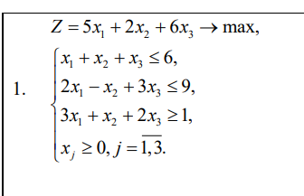
 | x1 | x2 | x3 | огр | сумм
 | 1 | 1 | 1 | 6 | 6
 | 2 | -1 | 3 | 9 | 9.0000001961
 | 3 | 1 | 2 | 1 | 9.750000049

x1 | 0
x2 | 2.249999951
x3 | 3.750000049
Z | 27.000000196

Лист4
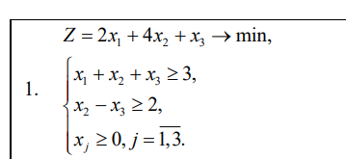
 | x1 | x2 | x3 | Огр | Сумма
 | 1 | 1 | 1 | 3 | 3
 | 0 | 1 | -1 | 2 | 2

x1 | 1
x2 | 2
x3 | 0
Z | 10

